官方-c
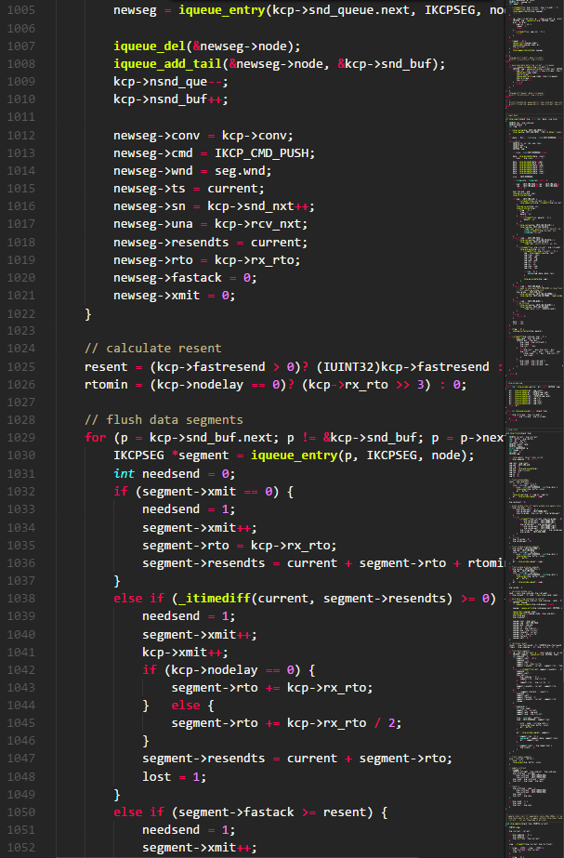
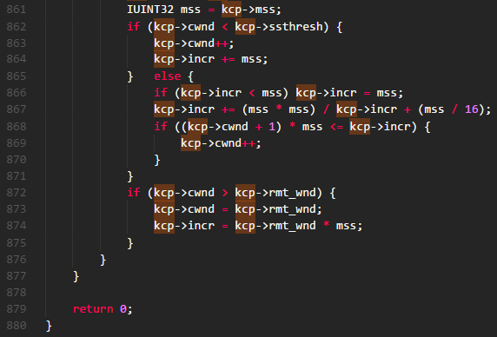
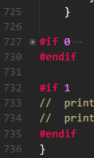
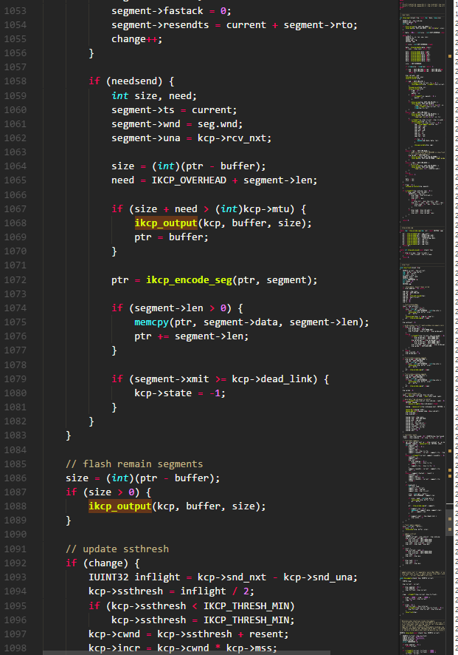
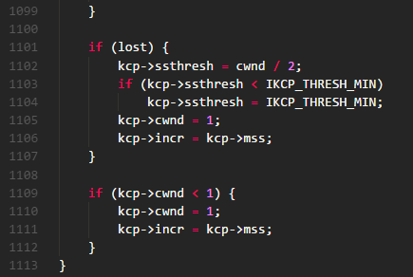
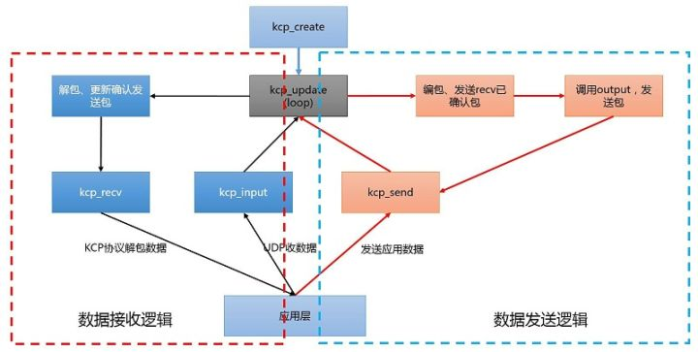

MTU：数据链路层规定的每一帧的最大长度，超过这个长度数据会被分片。通常MTU的长度为1500字节，IP协议规定所有的路由器均应该能够转发（512数据+60IP首部+4预留=576字节）的数据。 RTO：Retransmission TimeOut，重传超时时间。 cwnd:congestion window，拥塞窗口，表示发送方可发送多少个KCP数据包。与接收方窗口有关，与网络状况（拥塞控制）有关，与发送窗口大小有关。 rwnd:receiver window,接收方窗口大小，表示接收方还可接收多少个KCP数据包 snd_queue:待发送KCP数据包队列 snd_nxt:下一个即将发送的kcp数据包序列号 snd_una:下一个待确认的序列号
conv:连接号。UDP是无连接的，conv用于表示来自于哪个客户端。对连接的一种替代 cmd:命令字。如，IKCP_CMD_ACK确认命令，IKCP_CMD_WASK接收窗口大小询问命令，
IKCP_CMD_WINS接收窗口大小告知命令 frg:分片，用户数据可能会被分成多个KCP包，发送出去 wnd:接收窗口大小，发送方的发送窗口不能超过接收方给出的数值 ts:时间序列 sn:序列号 una:下一个可接收的序列号。其实就是确认号，收到sn=10的包，una为11 len：数据长度 data:用户数据

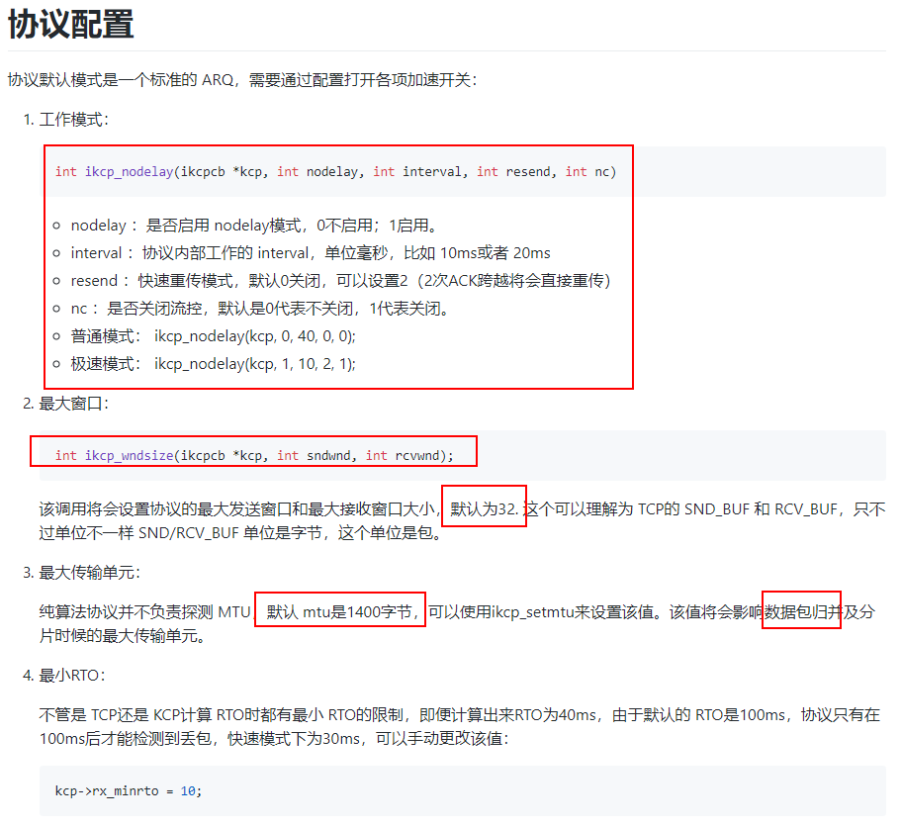
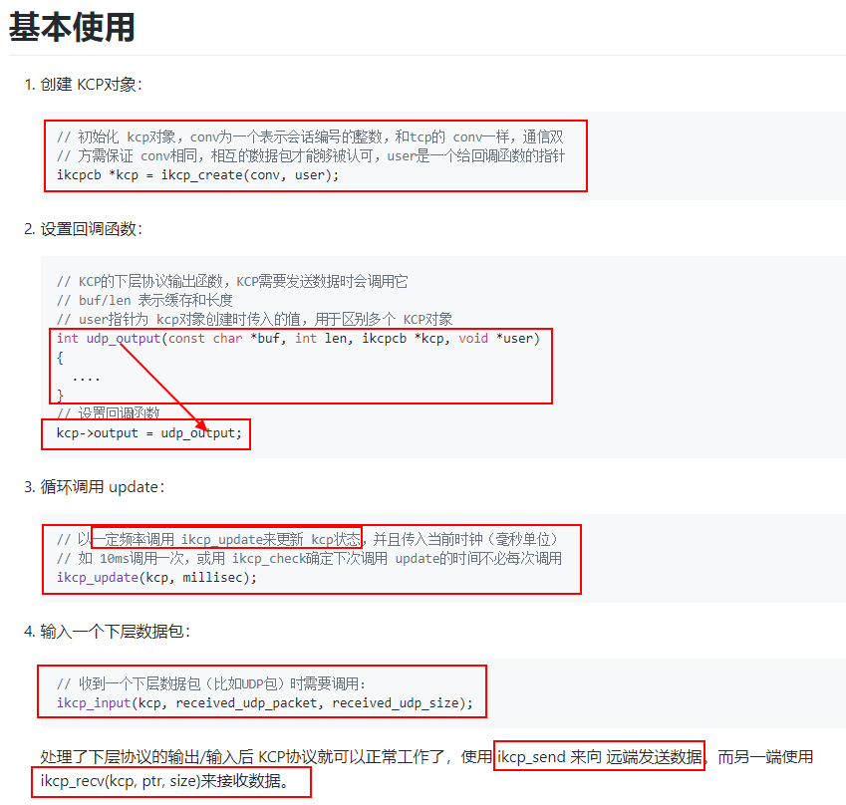

第一步，先创建一个kcp结构体

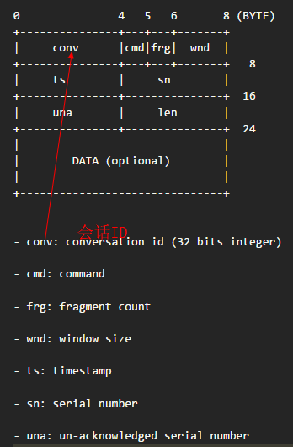

第二步，预先设置output方法，该方法会在kcp收到完整数据后，调用处理。一般用于给UDP连接传送经过kcp编码的数据，其中buf是加上kcp协议栈的数据！！

第三步，周期性调用ikcp_updata()，该函数是kcp处理数据的动力，它回检查是否超时，是否该plush数据等！

第4步，把UDP收到的kcp协议栈的数据包传入kcp_input()，此乃KCP的数据源头！！

第5步，经过处理后的输入输出数据要通过ipcp_recv()和ikcp_send()函数来获取和输入！
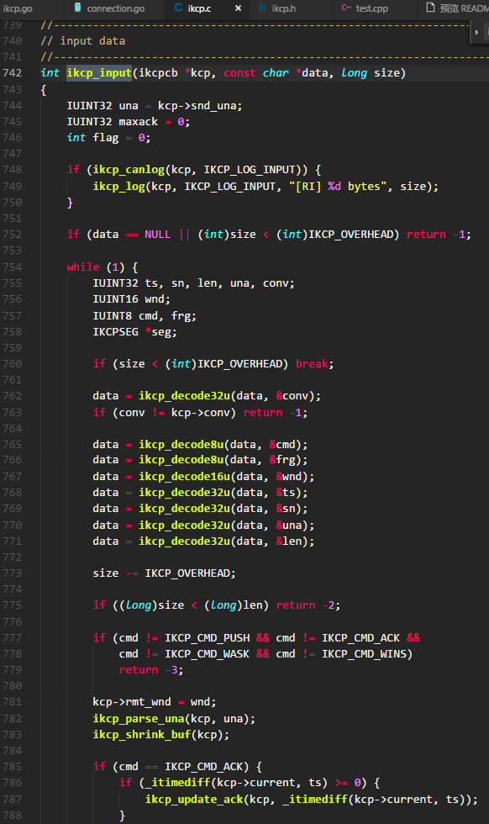

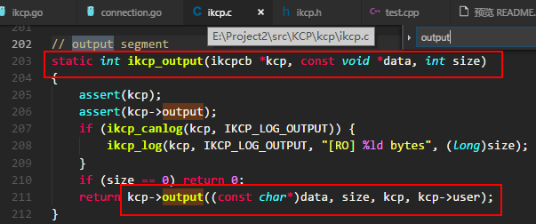

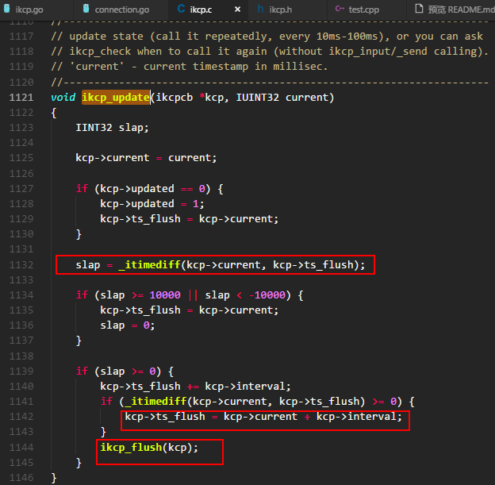

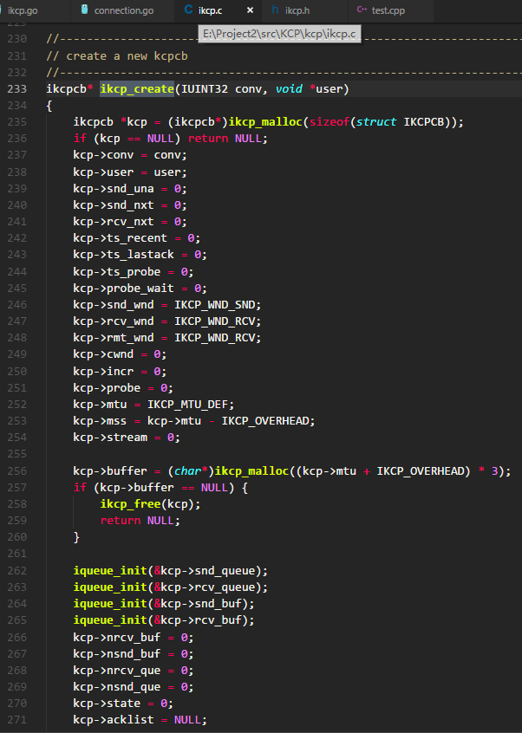

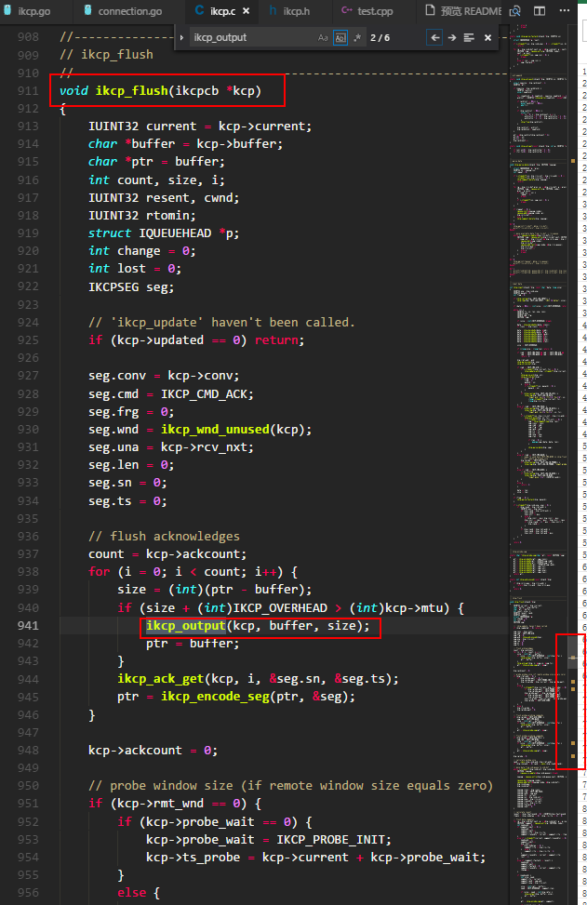

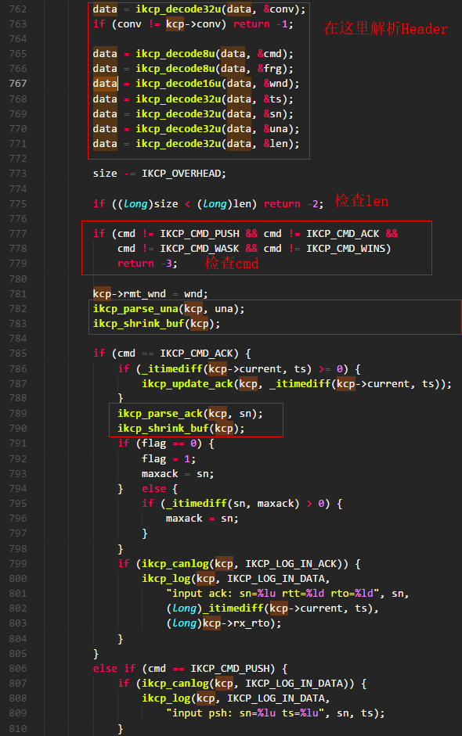

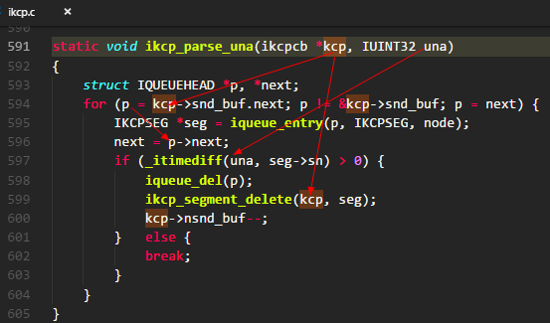
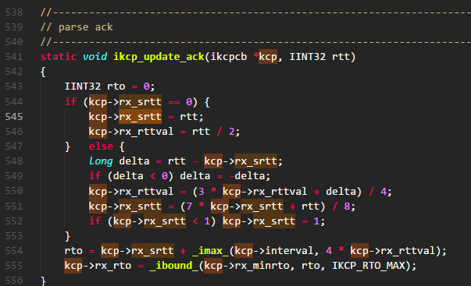

una表示下一个想要收到的编号，所以比他小的编号的发送缓存可以删除了！

得到p所在的struct指针

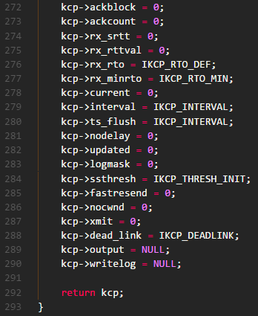

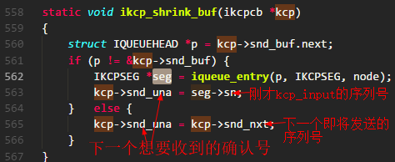
shrink:收缩

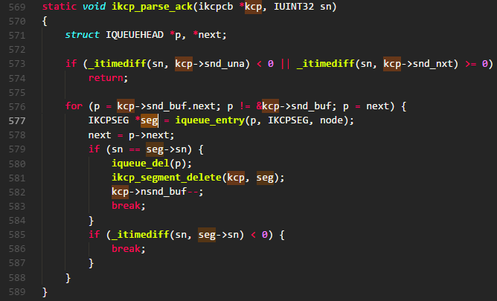

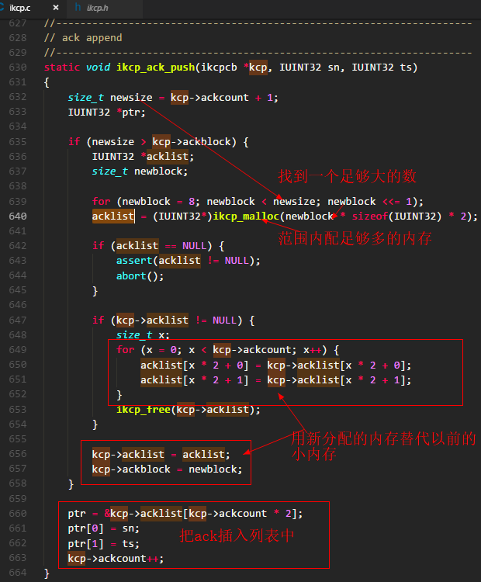

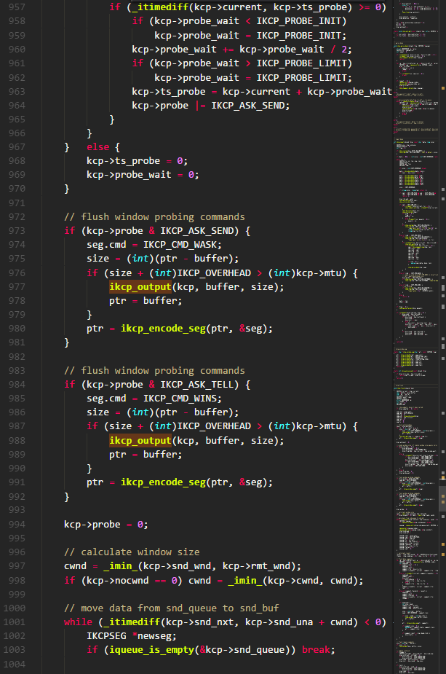

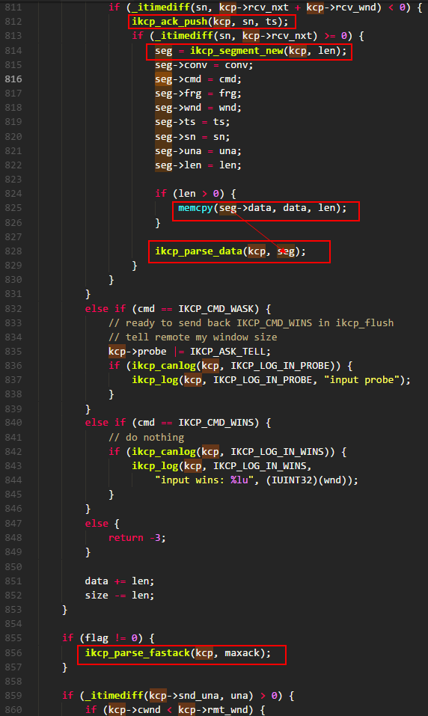

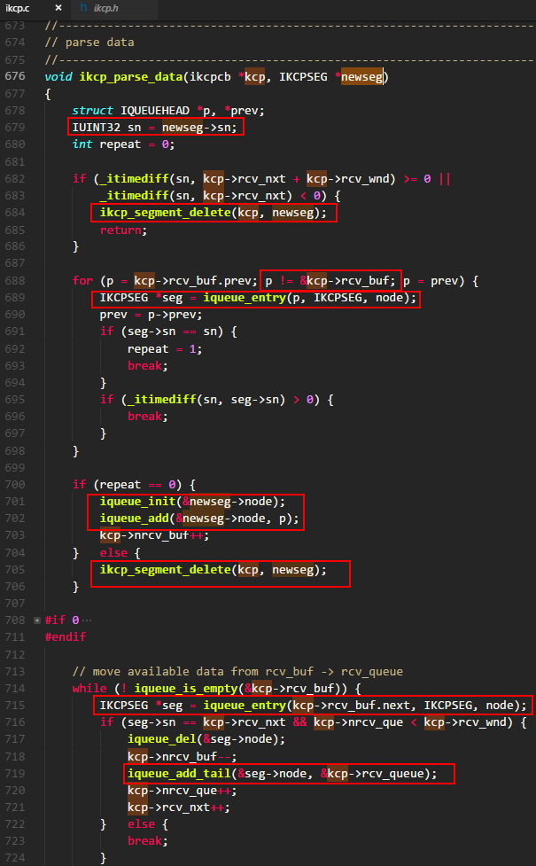

如果接收窗口满了，则仅作丢弃处理

如果在接收缓存里已有相同的序号，则说明重复收包，亦作丢弃处理

单节点成环

c#
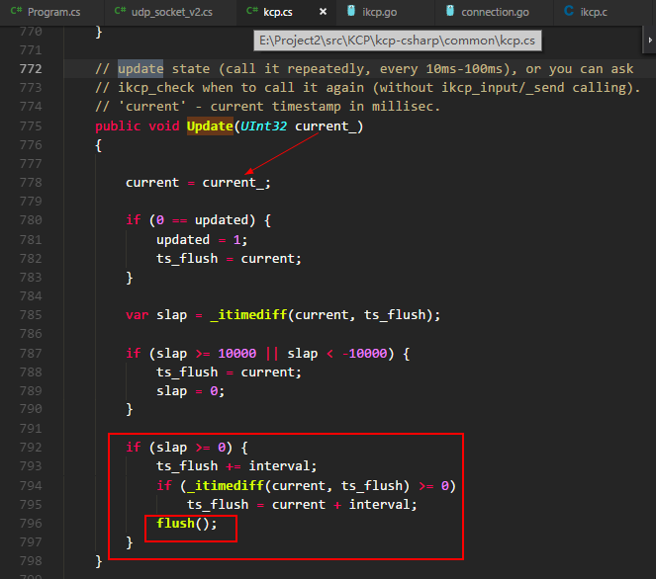
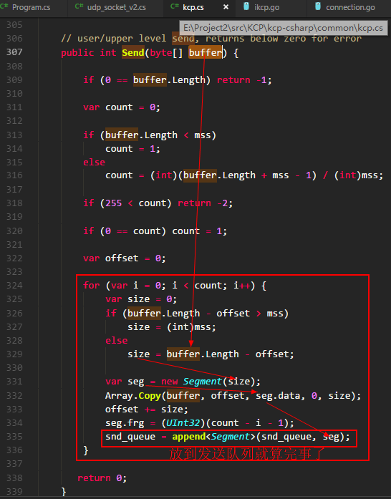
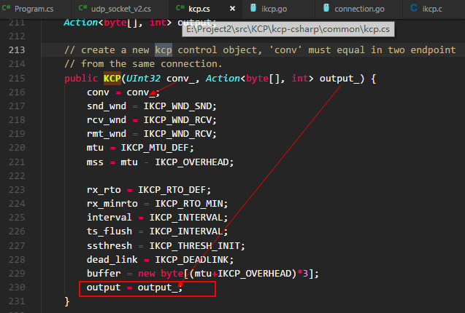
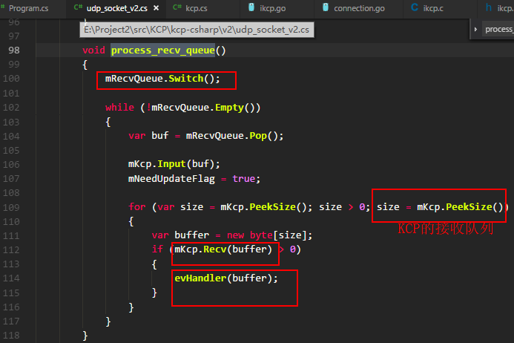
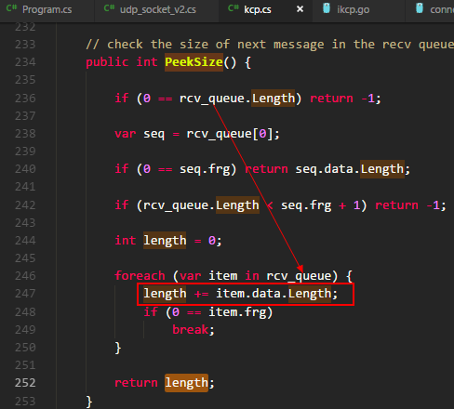
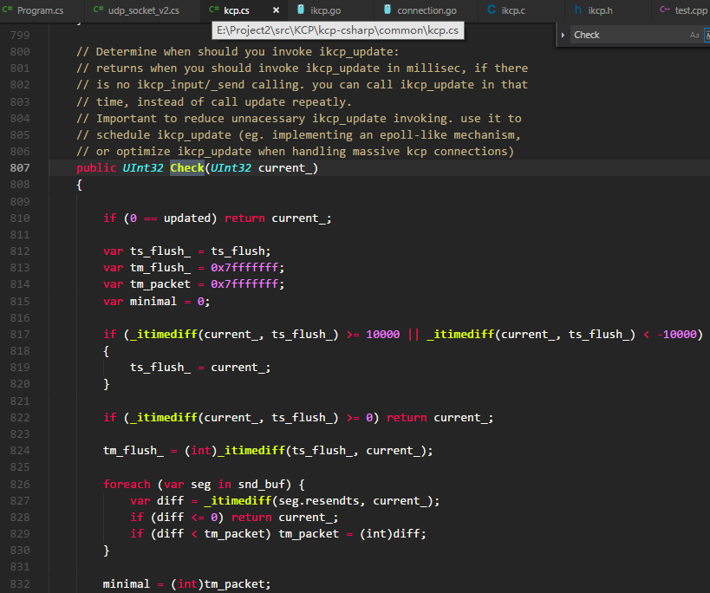
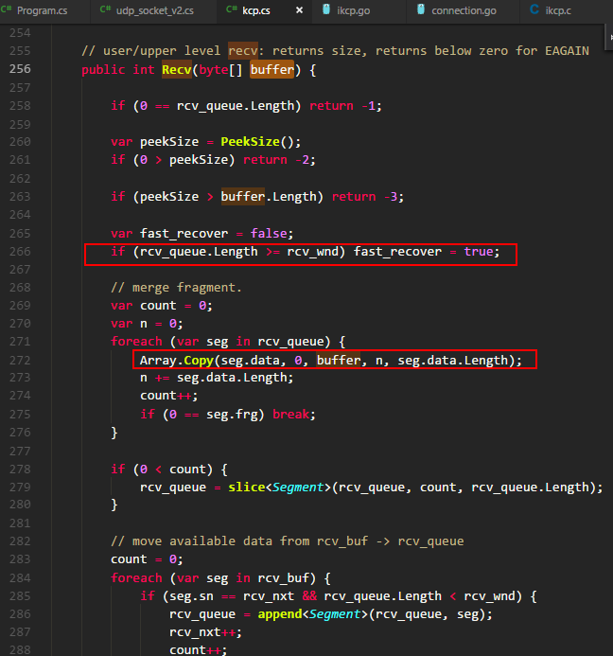
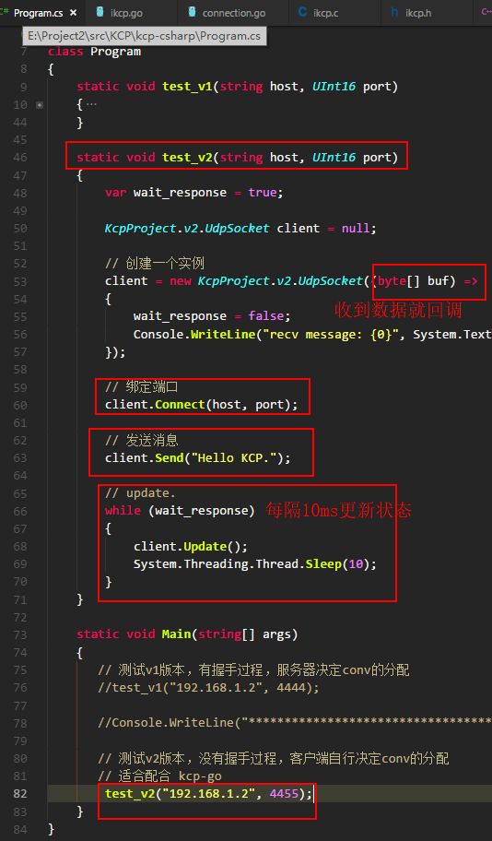
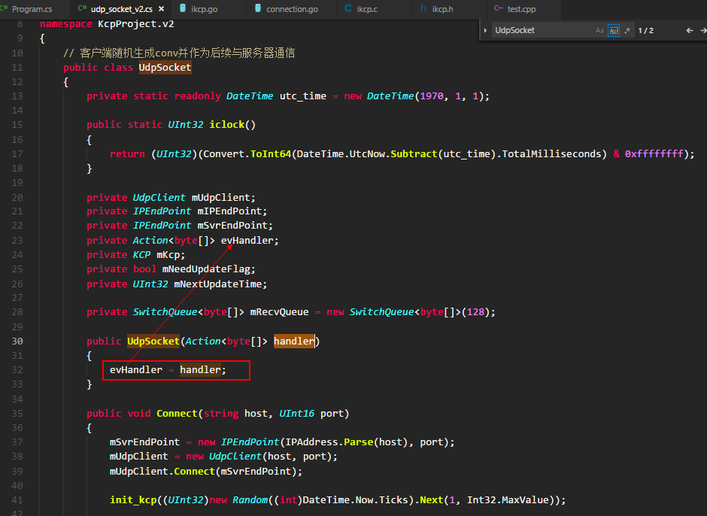

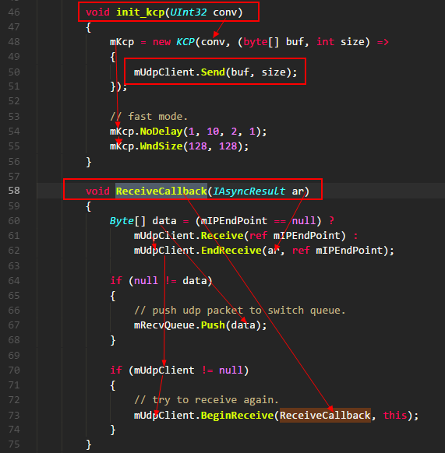

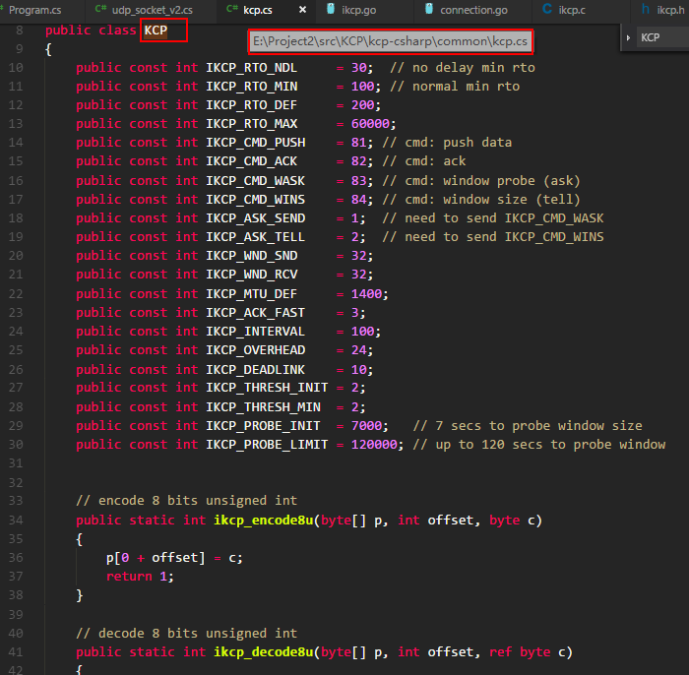

KCP的回调，KCP处理完成后，回调用它

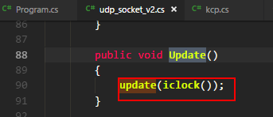

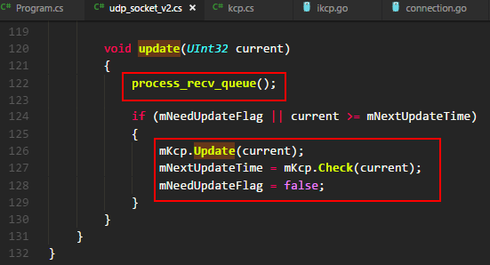

把UDP包推给队列

go
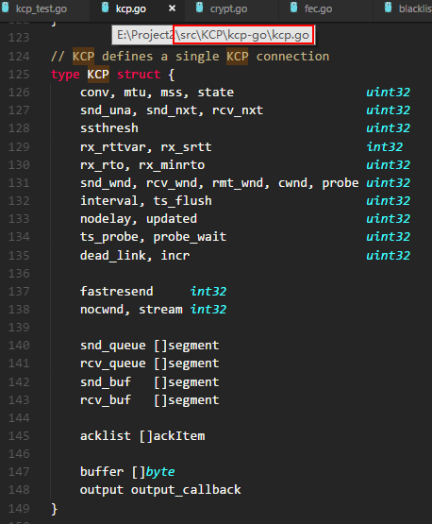

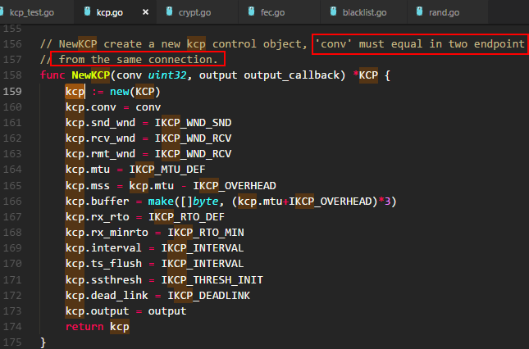

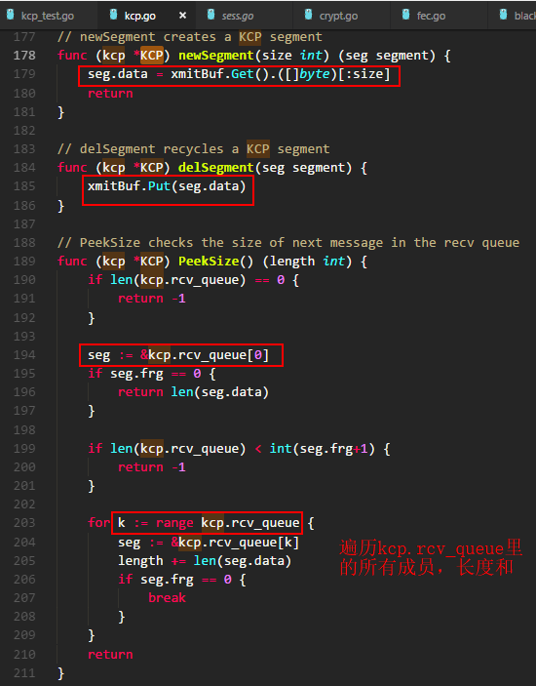
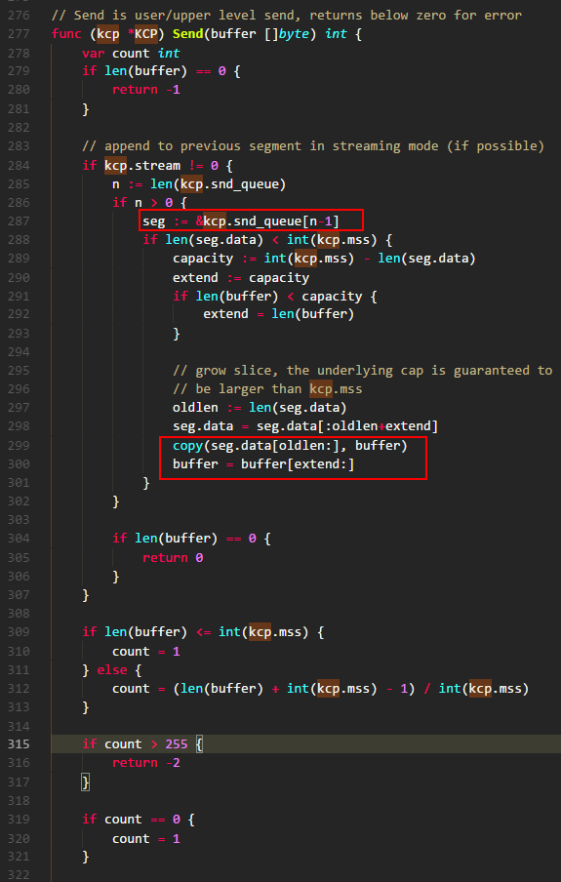

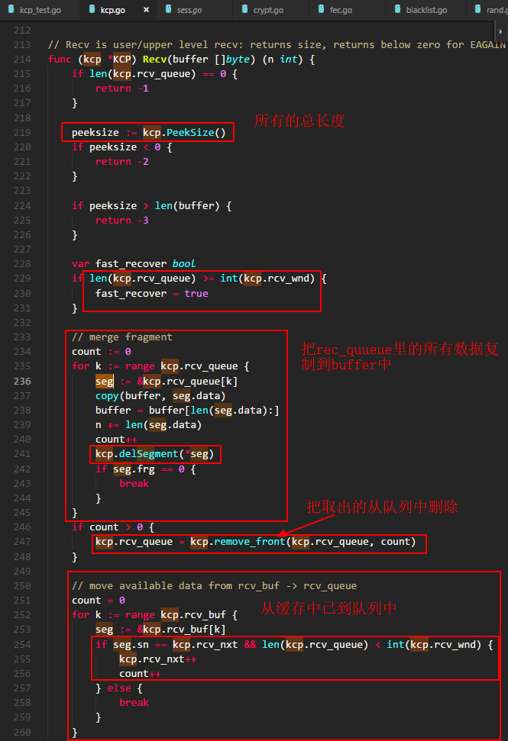

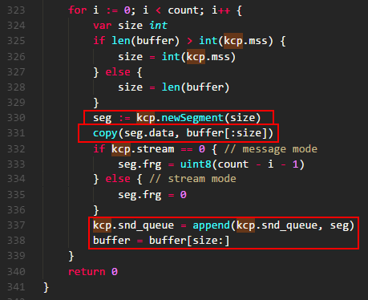

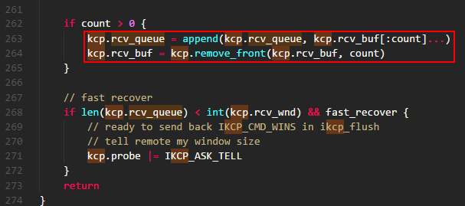

test
